Лист1
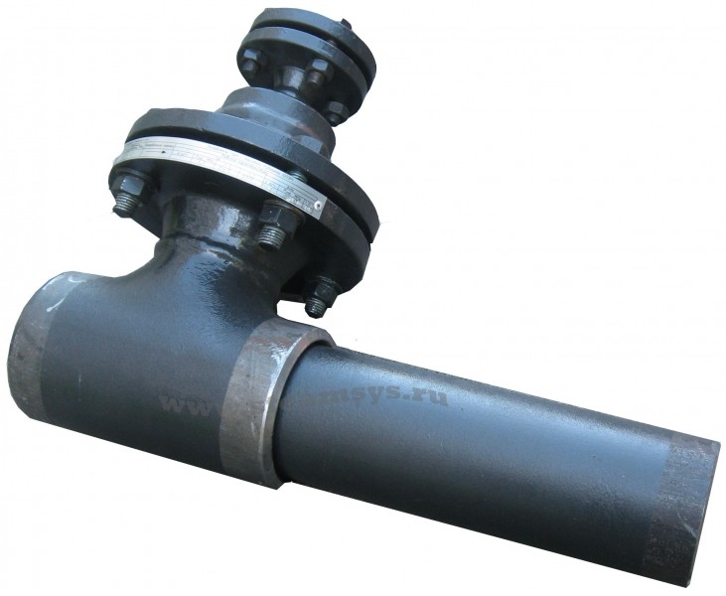
 |  |  | Охладитель пара

 |  |  | Опросный лист

 |  |  | www.steamsys.ru

Паровые системы

Организация
Контактное лицо
Телефон/факс
e-mail

№ | Параметр | Единица измерения | Значение
1 | Расход пара мин./ном./макс.
2 | Давление пара мин./макс.
3 | Температура пара на входе мин./макс.
4 | Температура пара на выходе
5 | Располагаемое давление охлаждающей воды
6 | Температура охлаждающей воды
7 | Противодавление в конденсатопроводе
8 | Расположение |  | O в помещении O на улице
9 | Если необходима комплектация охладителя регулирующим клапаном: тип привода регулирующего клапана на линии охлаждения |  | O электрический O певматический
10 | Комплектация устройствами КИП: |  | O шкаф управления O датчик температуры O термометры O манометры
11 | Дополнительная комплектация |  | O запорная арматура O теплоизоляция для арматуры O ответные фланцы, крепеж O конденсатоотводчик
12 | Примечание:

* Если вы затрудняетесь в определении каких-либо значений, свяжитесь с нами, мы поможем их определить, основываясь на дополнительной информации о процессе / установке. Поля, отмеченные *, являются обязательными для заполнения.

ООО "Паровые системы", 192007, г. Санкт-Петербург, ул. Курская, 27 Факс: (812) 655-08-96, Тел.: +7 812 602 777 0 info@steamsys.ru, www.steamsys.ru

